상품제안서
스카이 붐 네온 N1 5W 생활방수 IPX4 LED 블루투스 5.3 스피커[인쇄무료] | 상품코드: F28434

 |  |  |  |  |  |  | 02-412-0044 | www.easy1.co.kr
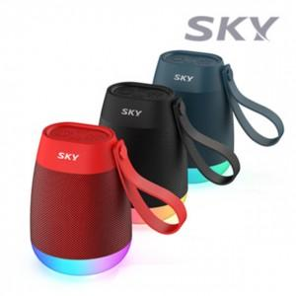

【상세/제작정보】 | <p>&nbsp;</p><p>&nbsp;</p>

【인쇄/포장옵션】 | 레이저 / 포장지포장

【공급단가】 | 수량 | 100~ | 300~ | 500~ | 1,000~ | 3,000~
*VAT별도 | 단가 | 13,090원 | 12,870원 | 12,540원 | 12,320원 | 11,990원

【상품 URL】 | https://dev.easy1.co.kr:443/src/goods_detail.php?gdno=28434

